المؤشرات الكلية

سوق العراق للاوراق المالية
جلسة الخميس 2026/2/12 |  |  |  | تقرير أسعار الأسهم المتداولة لسوق العراق للأوراق المالية
الجلسة (28)
الاسهم المتداولة المدرجة و OTC |  |  | 394,586,225 |  |  | قيمة الأسهم المتداولة المدرجة و OTC |  | 655,488,397 |  |  | صفقات الشركات المدرجة وOTC | 836
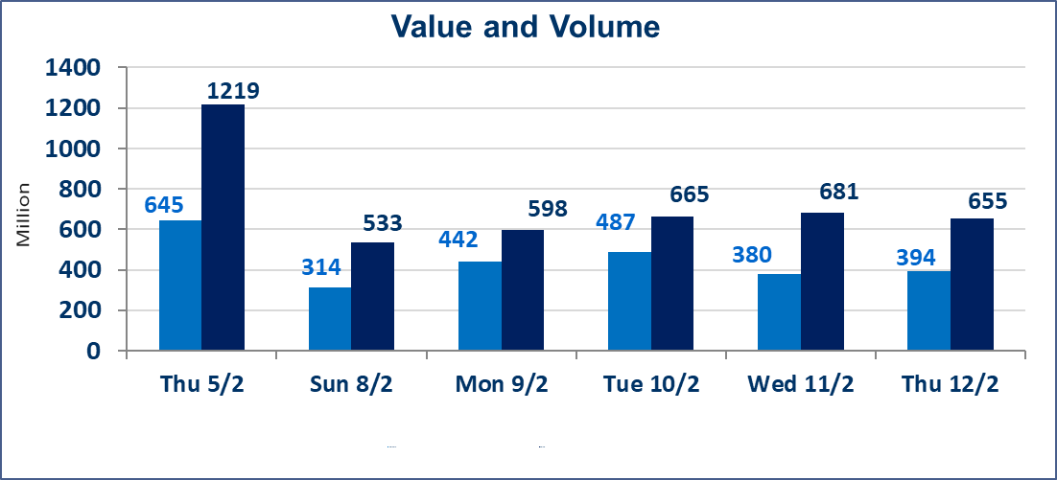
المؤشر60 ISX اليوم | 952.44 |  | نقطة |  |  | المؤشر15 ISX اليوم | 1228.96 | نقطة
المؤشر 60 ISX السابق | 949.75 |  | نقطة |  |  | المؤشر 15 ISX السابق | 1225.33 | نقطة
نسبة التغير | 0.28 |  | % |  |  | نسبة التغير | 0.30 | %
عدد النقاط | 2.69 |  | نقطة |  |  | عدد النقاط | 3.63 | نقطة

الشركات المدرجة | 104 | OTC | 14 | 118 |  | الشركات غير المتداولة المدرجة | 46 | OTC | 13 | 59
الشركات المتداولة | 46 | OTC | 1 | 47 |  | الشركات المرتفعة |  |  | 11
شركات الهيئة العامة |  |  |  | 2 |  | الشركات المنخفضة |  |  | 11
الموقوفة بقرار من هيأة الأوراق المالية |  |  |  | 10
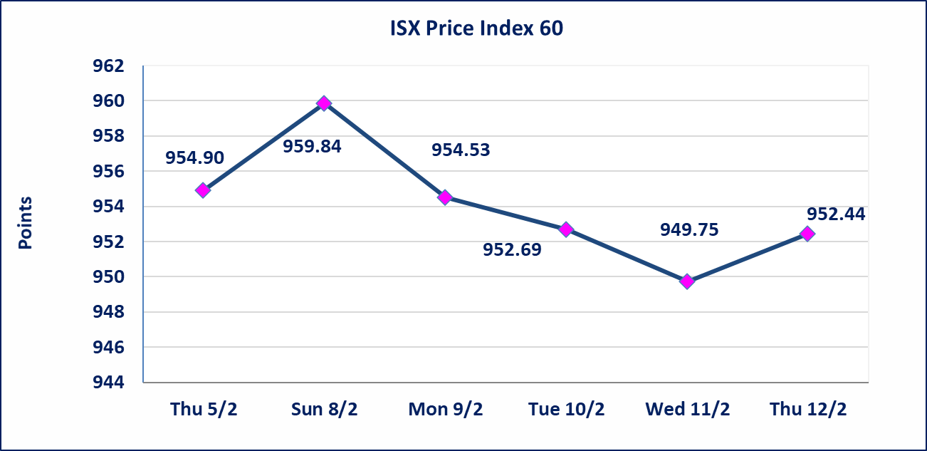
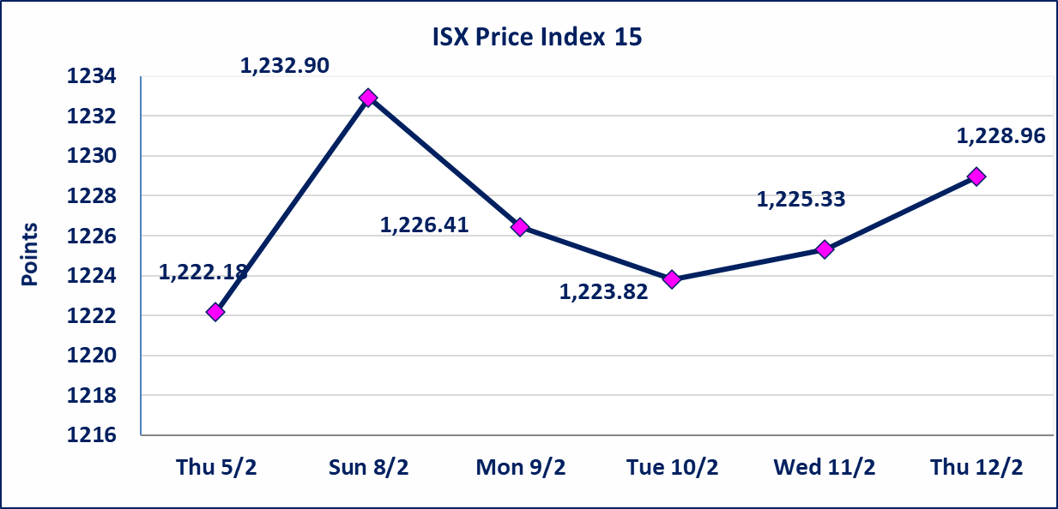

إستبعاد سعر | إستبعاد سعر إغلاق آخر عقد في جلسة اليوم على أسهم شركة المدينة السياحية في سد الموصل البالغ (9.400) دينار ليكون (11.050) دينار سعر الاغلاق الحالي.
الحد الأعلى والادنى للتغير في السعر | نسبة التغير في المنصة النظامية (15%)، نسبة التغير في المنصة الثانية (20%)، نسبة التغير في المنصة الثالثة (5%) إرتفاعاً وإنخفاضاً من سعر الاغلاق السابق.
Web site : www.isx-iq.net E-mail : info-isx@isx-iq.net |  |  |  |  | 07834000034 - 07711211522 : ص . ب :3607 العلوية الهاتف |  |  |  |  |  | بغداد /الكرادة/ قرب المسرح الوطني /مجاور مصرف الخليج التجاري

نسبة التغير
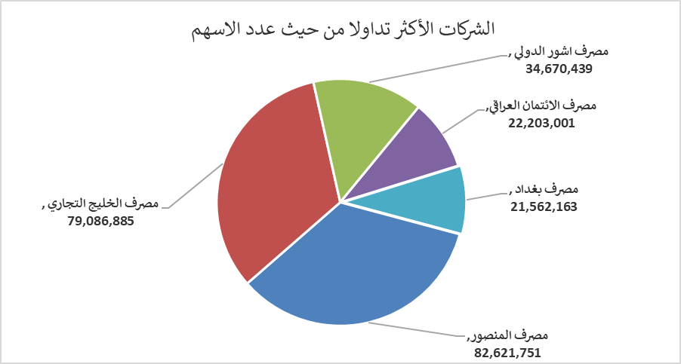
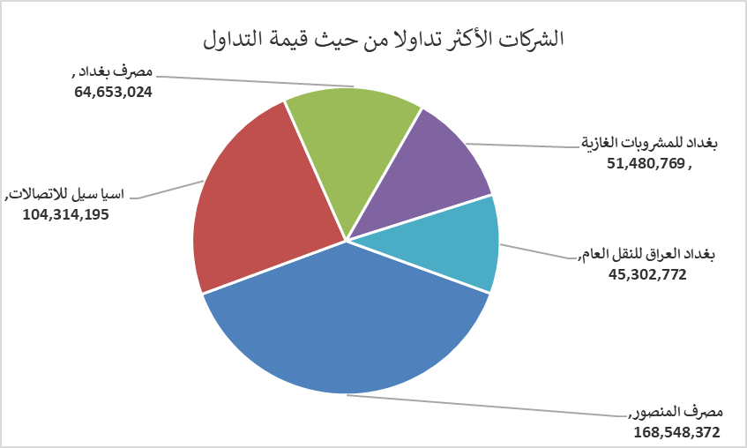
الشركات الأكثر ارتفاعاً وانخفاضاً

نسبة التغير لاسعار الاغلاق الاكثر ارتفاعاً |  |  |  | نسبة التغير لاسعار الاغلاق الاكثر انخفاضاً
اسم الشركة | اغلاق | التغير(%) | الاسهم المتداولة | اسم الشركة | اغلاق | التغير (%) | الاسهم المتداولة
مصرف الائتمان العراقي | 0.630 | 8.62 | 22,203,001 | فندق أشور | 27.000 | -18.18 | 7,939
الخازر لانتاج المواد الانشائية | 1.290 | 4.88 | 226,838 | مصرف كوردستان الدولي الاسلامي | 1.750 | -7.89 | 1,084,181
مصرف الخليج التجاري | 0.290 | 3.57 | 79,086,885 | المنصور للصناعات الدوائية | 2.080 | -1.89 | 3,115,029
الصناعات الخفيفة | 1.360 | 2.26 | 11,995,169 | فندق فلسطين | 19.900 | -1.73 | 994,297
بغداد العراق للنقل العام | 25.000 | 2.04 | 1,825,773 | بابل للانتاج الحيواني والنباتي | 6.700 | -1.47 | 30,000

الشركات الاكثر نشاطا حسب الاسهم المتداولة (حجم التداول) |  |  |  | الشركات الاكثر نشاطا حسب القيمة المتداولة
اسم الشركة | اغلاق | التغير(%) | الاسهم المتداولة | اسم الشركة | اغلاق | التغير (%) | القيمة المتداولة
مصرف المنصور | 2.040 | 0.00 | 82,621,751 | مصرف المنصور | 2.040 | 0.00 | 168,548,372
مصرف الخليج التجاري | 0.290 | 3.57 | 79,086,885 | اسيا سيل للاتصالات | 14.960 | 0.07 | 104,314,195
مصرف اشور الدولي | 0.250 | 0.00 | 34,670,439 | مصرف بغداد | 3.020 | 0.67 | 64,653,024
مصرف الائتمان العراقي | 0.630 | 8.62 | 22,203,001 | بغداد للمشروبات الغازية | 5.800 | 0.17 | 51,480,769
مصرف بغداد | 3.020 | 0.67 | 21,562,163 | بغداد العراق للنقل العام | 25.000 | 2.04 | 45,302,772

